Eingabe
Mateo Holznagel Vorbemessungstool |  |  |  |  |  |  |  |  | Version 1
 |  |  |  |  |  |  |  |  | 2020-08-25

Seitenholz/ Mittelholz | Holzart Seitenholz | Holzart Mittelholz | Holzart Holznagel | Durchmesser Nagel | Mindestholz-dicke Seitenholz | Mindestholz-dicke Mittelholz | Übertragbare Abscherkraft Fv,Rk [kN] | KLED kmod | Bemessungs-Abscherkraft Fv,Rd [kN]
 |  |  |  | 25 | 59 | 52 | 4.65 | lang | 2.51
 |  |  |  |  |  |  |  | 0.70
Bei Unterschreitung der Mindestholzdicke wird die Tragfähigkeit dementsprechend abgemindert.
 |  |  |  |  |  |  |  | gM = | 1.3
In BSPH sollte bei einem seitlichen Anschluss von Hirnholz ausgegangen werden.

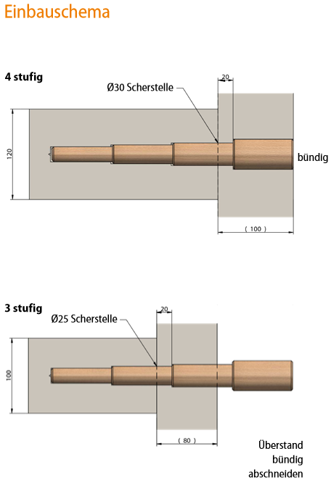

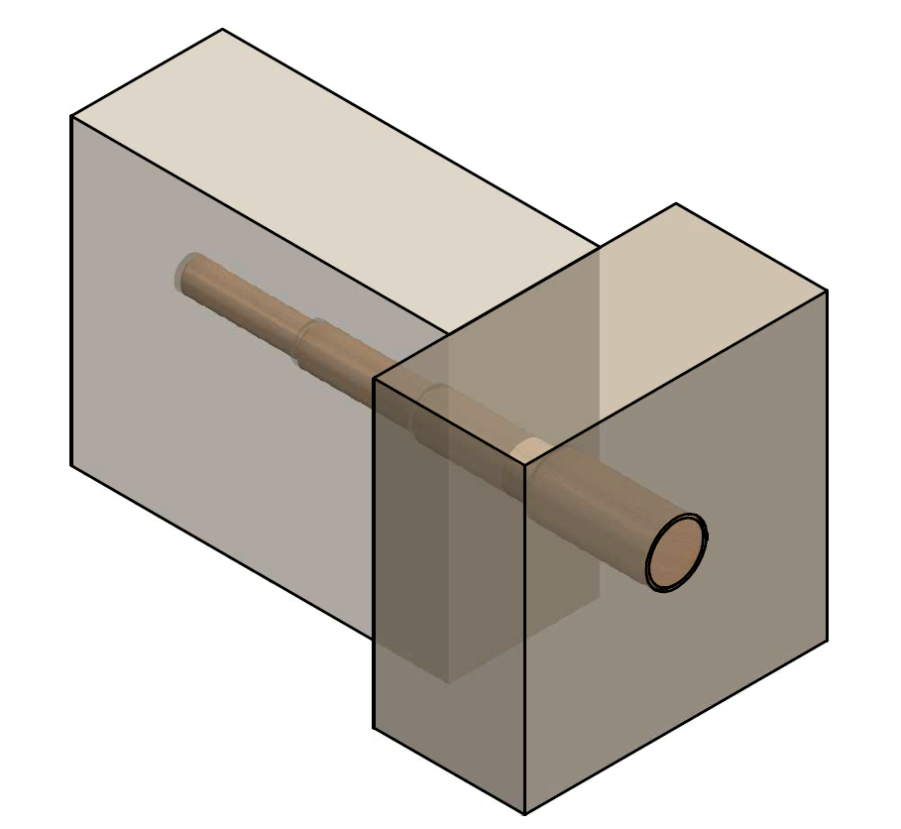

Herleitung
Charakteristische Rechenerte Holzarten
Seitenholz | GL24h |  | Mittelholz | GL28c
fmy,k | 24 |  | fmy,k | 28 | Holznagel | fm,k [N/mm²] | E0,mean [N/mm²] | Auswahl
fmz,k | 28.8 |  | fmz,k | 28 | Buche | 46 | 15000 | 2
ft,0,k | 19.2 |  | ft,0,k | 19.5 | Esche | 40 | 14000
ft,90,k | 0.5 |  | ft,90,k | 0.5
fc,0,k | 24 |  | fc,0,k | 24 |  | Auswahl
fc,90,k | 2.5 |  | fc,90,k | 2.5 | Seitenholz | 2
fv,k | 3.5 |  | fv,k | 3.5 | Hirnholz
kcr | 0.714 |  | kcr | 0.714
E0,mean | 11500 |  | E0,mean | 12500
E90,mean | 300 |  | E90,mean | 300
Gmean | 650 |  | Gmean | 650
ρk | 385 |  | ρk | 390
pmean | 420 |  | pmean | 420

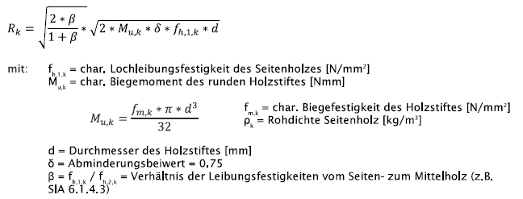
 | Variablen
 | fm,k | 40 | [N/mm²]
 | d | 25 | [mm]
Seitenholz | fh,1,k | 23.7 | [N/mm²]
Hirnholz | fh,1,k | 9.5 | [N/mm²]
Seitenholz | fh,2,k | 24.0 | [N/mm²]
Hirnholz | fh,2,k | 9.6 | [N/mm²]
Auswahl | fh,1,k | 9.5 | [N/mm²]
 | fh,2,k | 9.6 | [N/mm²]
 | β | 0.99

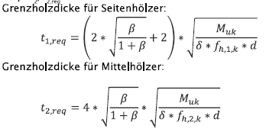
 | Mu,k | 61359 | [Nmm]
 | Rk | 4653 | [N]

 | t1,req | 59 | [mm]
 | t2,req | 52 | [mm]

${Seitenholz f}_{h,k}=0,082 x \left(1−0,01xd\right)x ρ_{k}$ [N/mm²]

${Hirnholz f}_{h,k}=0,082/2,5 x \left(1−0,01xd\right)x ρ_{k}$ [N/mm²]

KLED | kmod
ständig | 0.6
lang | 0.7
mittel | 0.8
kurz | 0.9
kurz/sehr kurz | 1
sehr kurz | 1.1

